Gráf1
 | Variação acumulada
1 | 2%
2 | 3%
3 | 5%
4 | 6%
5 | 8%
6 | 9%
7 | 11%
8 | 12%
9 | 13%
10 | 15%
11 | 16%
12 | 18%
13 | 19%
14 | 21%
15 | 22%
16 | 24%
17 | 25%
18 | 27%
19 | 28%
20 | 30%
21 | 31%
22 | 33%
23 | 34%
24 | 35%
25 | 37%
26 | 38%
27 | 40%
28 | 41%
29 | 43%
30 | 44%
31 | 45%
32 | 47%
33 | 48%
34 | 50%
35 | 51%
36 | 52%
37 | 54%
38 | 55%
39 | 56%
40 | 58%
41 | 59%
42 | 61%
43 | 62%
44 | 63%
45 | 65%
46 | 66%
47 | 67%
48 | 69%
49 | 70%
50 | 71%
...

Plan2
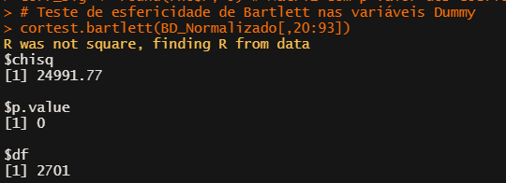
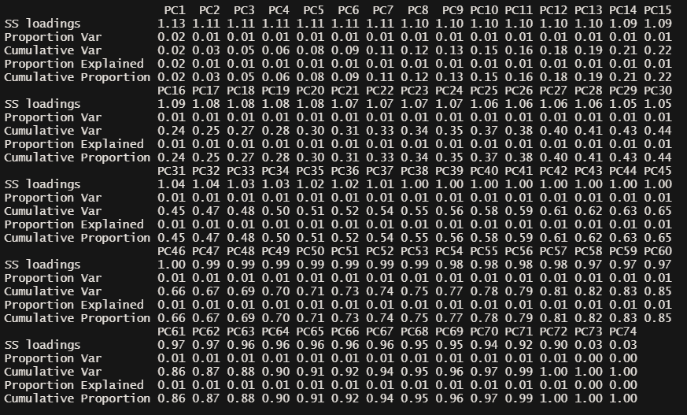

Plan3
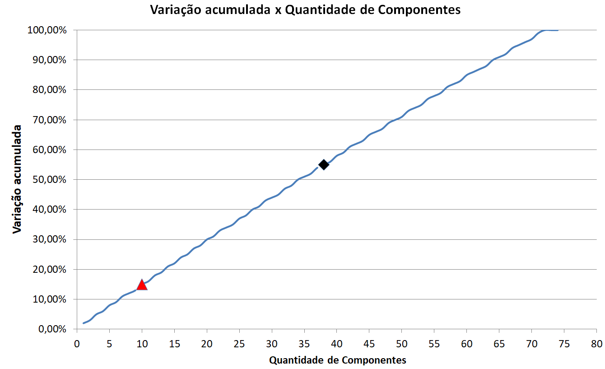
Quantidade de componentes | Autovalores | Variação acumulada
10 | 1.1023 | 15%
38 | 1.0016 | 55%
39 | 0.9998 | 56%

